Airline data
مثال تحلیل حساسیت برای ایرلاین هوایی

نام متغیرهای ورودی | مقدار | حد پایین | مقدار پایه | حد بالا
ساعت پروازی | 800 | 500 | 800 | 1000
قیمت چارتر در هر ساعت | $325 | $300 | $325 | $350
قیمت بلیط در هر ساعت | $100 | $95 | $100 | $108
ظرفیت پروازهای برنامه ریزی شده | 50% | 40% | 50% | 60%
نسبت پروازهای چارتری | 0.5 | 0.45 | 0.5 | 0.7
هزینه های عملیاتی در هر ساعت | $245 | $230 | $245 | $260
بیمه | $20,000 | $18,000 | $20,000 | $25,000
سهم تامین مالی | 0.4 | 0.3 | 0.4 | 0.5
نرخ بهره | 11.5% | 10.5% | 11.5% | 13.0%
قیمت خرید | $87,500 | $85,000 | $87,500 | $90,000
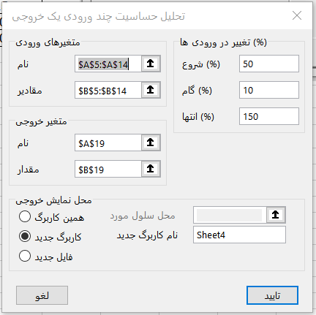
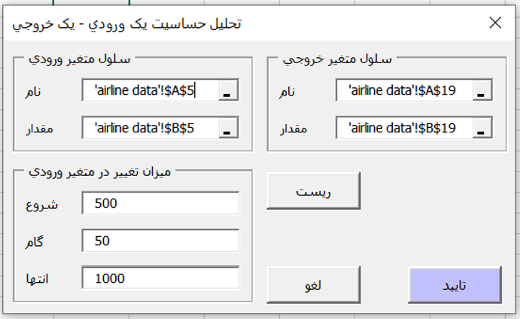
درآمد کل | $230,000
هزینه کل | $220,025

سود کل سالیانه | $9,975

نتایج یک متغیره
تحليل حساسيت
يک ورودي - يک خروجي

تحليل حساسيت
نام فايل | Example.xlsx
سلول ورودي | 'airline data'!$B$5
سلول خروجي | 'airline data'!$B$19

ساعت پروازی | سود کل سالیانه
500 | ($2,775)
550 | ($650)
600 | $1,475
650 | $3,600
700 | $5,725
750 | $7,850
800 | $9,975
850 | $12,100
900 | $14,225
950 | $16,350
1000 | $18,475

نتایج چند متغیره
تحليل حساسيت
چند ورودي - يک خروجي

مقادير متغيرهاي ورودي
 | 50% | 60% | 70% | 80% | 90% | 100% | 110% | 120% | 130% | 140% | 150%
ساعت پروازی | 400 | 480 | 560 | 640 | 720 | 800 | 880 | 960 | 1040 | 1120 | 1200
قیمت چارتر در هر ساعت | $163 | $195 | $227 | $260 | $293 | $325 | $358 | $390 | $423 | $455 | $488
قیمت بلیط در هر ساعت | $50 | $60 | $70 | $80 | $90 | $100 | $110 | $120 | $130 | $140 | $150
ظرفیت پروازهای برنامه ریزی شده | 25% | 30% | 35% | 40% | 45% | 50% | 55% | 60% | 65% | 70% | 75%
نسبت پروازهای چارتری | 0.25 | 0.3 | 0.35 | 0.4 | 0.45 | 0.5 | 0.55 | 0.6 | 0.65 | 0.7 | 0.75
هزینه های عملیاتی در هر ساعت | $123 | $147 | $172 | $196 | $221 | $245 | $270 | $294 | $319 | $343 | $368
بیمه | $10,000 | $12,000 | $14,000 | $16,000 | $18,000 | $20,000 | $22,000 | $24,000 | $26,000 | $28,000 | $30,000
سهم تامین مالی | 0.2 | 0.24 | 0.28 | 0.32 | 0.36 | 0.4 | 0.44 | 0.48 | 0.52 | 0.56 | 0.6
نرخ بهره | 5.8% | 6.9% | 8.1% | 9.2% | 10.4% | 11.5% | 12.7% | 13.8% | 15.0% | 16.1% | 17.3%
قیمت خرید | $43,750 | $52,500 | $61,250 | $70,000 | $78,750 | $87,500 | $96,250 | $105,000 | $113,750 | $122,500 | $131,250

مقادير متغير خروجي (سود کل سالیانه)
 | 50% | 60% | 70% | 80% | 90% | 100% | 110% | 120% | 130% | 140% | 150%
ساعت پروازی | ($7,025) | ($3,625) | ($225) | $3,175 | $6,575 | $9,975 | $13,375 | $16,775 | $20,175 | $23,575 | $26,975
قیمت چارتر در هر ساعت | ($55,025) | ($42,025) | ($29,025) | ($16,025) | ($3,025) | $9,975 | $22,975 | $35,975 | $48,975 | $61,975 | $74,975
قیمت بلیط در هر ساعت | ($40,025) | ($30,025) | ($20,025) | ($10,025) | ($25) | $9,975 | $19,975 | $29,975 | $39,975 | $49,975 | $59,975
ظرفیت پروازهای برنامه ریزی شده | ($40,025) | ($30,025) | ($20,025) | ($10,025) | ($25) | $9,975 | $19,975 | $29,975 | $39,975 | $49,975 | $59,975
نسبت پروازهای چارتری | ($5,025) | ($2,025) | $975 | $3,975 | $6,975 | $9,975 | $12,975 | $15,975 | $18,975 | $21,975 | $24,975
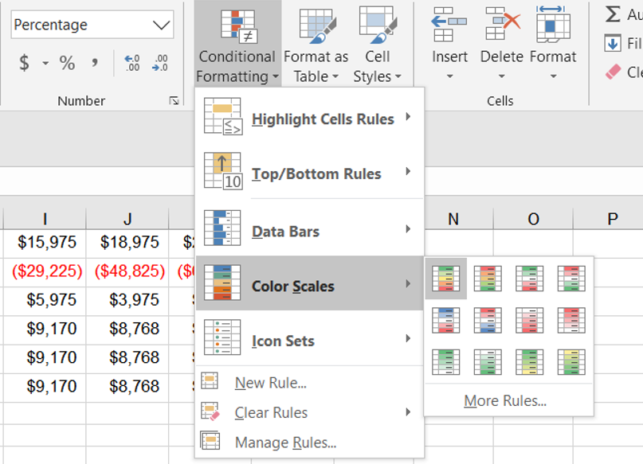
هزینه های عملیاتی در هر ساعت | $107,975 | $88,375 | $68,775 | $49,175 | $29,575 | $9,975 | ($9,625) | ($29,225) | ($48,825) | ($68,425) | ($88,025)
بیمه | $19,975 | $17,975 | $15,975 | $13,975 | $11,975 | $9,975 | $7,975 | $5,975 | $3,975 | $1,975 | ($25)
سهم تامین مالی | $11,988 | $11,585 | $11,183 | $10,780 | $10,378 | $9,975 | $9,573 | $9,170 | $8,768 | $8,365 | $7,963
نرخ بهره | $11,988 | $11,585 | $11,183 | $10,780 | $10,378 | $9,975 | $9,573 | $9,170 | $8,768 | $8,365 | $7,963
قیمت خرید | $11,988 | $11,585 | $11,183 | $10,780 | $10,378 | $9,975 | $9,573 | $9,170 | $8,768 | $8,365 | $7,963

درصد متغير خروجي (سود کل سالیانه)
 | 50% | 60% | 70% | 80% | 90% | 100% | 110% | 120% | 130% | 140% | 150%
ساعت پروازی | -70% | -36% | -2% | 32% | 66% | 100% | 134% | 168% | 202% | 236% | 270%
قیمت چارتر در هر ساعت | -552% | -421% | -291% | -161% | -30% | 100% | 230% | 361% | 491% | 621% | 752%
قیمت بلیط در هر ساعت | -401% | -301% | -201% | -101% | 0% | 100% | 200% | 301% | 401% | 501% | 601%
ظرفیت پروازهای برنامه ریزی شده | -401% | -301% | -201% | -101% | 0% | 100% | 200% | 301% | 401% | 501% | 601%
نسبت پروازهای چارتری | -50% | -20% | 10% | 40% | 70% | 100% | 130% | 160% | 190% | 220% | 250%
هزینه های عملیاتی در هر ساعت | 1082% | 886% | 689% | 493% | 296% | 100% | -96% | -293% | -489% | -686% | -882%
بیمه | 200% | 180% | 160% | 140% | 120% | 100% | 80% | 60% | 40% | 20% | 0%
سهم تامین مالی | 120% | 116% | 112% | 108% | 104% | 100% | 96% | 92% | 88% | 84% | 80%
نرخ بهره | 120% | 116% | 112% | 108% | 104% | 100% | 96% | 92% | 88% | 84% | 80%
قیمت خرید | 120% | 116% | 112% | 108% | 104% | 100% | 96% | 92% | 88% | 84% | 80%

تحليل حساسيت بر اساس تغيير در مقدار خروجي
تحليل حساسيت بر اساس درصد تغيير خروجي

